基础参数录入
参数录入

项目信息 | 产品名称 |  | 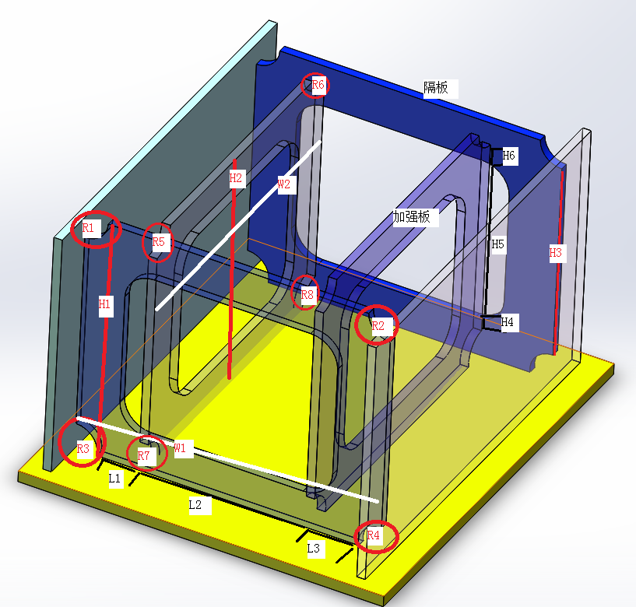
 | 产品工号
 | 隔板数量
 | 焊丝种类 | 实心焊丝
焊接 基础 参数 | 总格挡数目 | 20
 | 隔板类型 | A/B
 | 隔板总高度(H1) | 1
 | 隔板总宽度(W1) | 2
 | 隔板焊接高度(H2) | 3
 | 隔板焊接宽度1(L1) | 4
 | 隔板焊接宽度2(L2) | 5
 | 隔板焊接宽度3(L3) | 6
 | 隔板R孔1(R1) | 7
 | 隔板R孔2(R2) | 8
 | 隔板R孔3(R3) | 9
 | 隔板R孔4(R4) | 10
 | 加强板总高度(H3) | 11
 | 加强板总宽度(W3) | 12
 | 加强板焊接高度1(H4) | 13
 | 加强板焊接高度2(H5) | 14
 | 加强板焊接高度3(H6) | 15
 | 加强板R孔1(R7) | 16
 | 加强板R孔2(R8) | 17
 | 加强板R孔3(R9) | 18
 | 加强板R孔4(R10) | 19
 | 隔板厚度(T1) | 20
 | 加强板厚度(T2) | 21

格挡编号 | 焊接顺序 | 隔板间距 | 是否焊接 | 区域1是否进入 | 区域2是否进入 | 区域3是否进入 | 机器人选择
1
2
3
4
5
6
7
8
9
10
11
12
13
14
15
16
17
18
19
20

